Pokyny
Metodické pokyny
- | Účelem dokumentu je získat přehled o účastnícíh v nástrojích C, které sloužily ke vzdělávání zaměstnanců školy v práci s heterogenními skupinami. Pro účely vykázání projektu Evropské komisi potřebujeme znát počty proškolených zaměstnanců školy v nástrojích C1 až C5. Nástroje C6 a C7 nebyly vzdělávacího charakteru, proto je nevyžadujeme vyplnit. Tento dokument je kalkulačkou pro evidenci kterou budete vykazovat v závěrečném vyúčtování. Zároveň bude tento dokument povinnou přílohou závěrečného vyúčtování.
- | Tabulka je zamčená, neměla by vám tedy umožnit žádné změny formátu tabulky. Pokud by se vám ta možnost přeci jen naskytla, prosíme, nic neměňte. Je zásadní, aby byly všechny tabulky ze škol ve stejném formátu, aby je bylo možné zpracovat. Tento excel budete odevzdávat čistě v elektronické podobě ve formátu excel. Nebudou akceptovány scany či jiné formáty souboru.
- | V záhlaví tabulky prosím vyplňte název školy a číslo projektu

- | V tabulce budete zaznamenávat účast zaměstnanců na jednotlivých nástrojích, a to v každé jeho realizaci. Pokud jste například měli tři školení v nástroji C a daný zaměstnanec se účastnil všech tří školení, bude v taublce uveden třikrát.
- | Z rozbalovací nabídky vyberte nástroj
 | 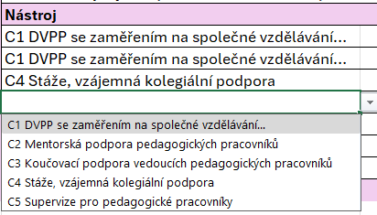
- | Vyplňte téma školení/akce, počet hodin trvání a jméno a příjmení (v tomto pořadí) účastníka. Prosíme, zkontrolujte, že pokud se daný člověk v tabulce vyskytuje víckrát, uvádíte jeho jméno vždy ve stejném formátu (např. Tereza Žofková bude na všech řádcích uvedena v tomto pořadí jméno, příjmení, a také bude stejná diakritika a kapitalizace).

- | U pohlaví a věku prosím uveďte 1 u příslušné kategorie

- | V posledním kroku vyberte, na jaké pozici zaměstnanec pracuje. Pokud má zaměstnanec více pozic, řiďte se následujícími kritérii:
 | a) pokud jsou obě pozice pedagogickými pracovníky (viz zákon o ped. prac. 563/2004. § 2, odst. 2)), pak uvěďte pozici, kterou osoba vykonává na vyšší úvazek (např. 0,8 učitel, 0,2 asistent - uvedu učitel). Pokud má osoba půlený pedagogický úvazek, vyberte libovolně.
 | b) pokud je jedna z pozic nepedagogická (např. sociální pedagog), vždy uveďte pedagogickou pozici.
 | c) pokud jsou obě pozice nepedagogické, vyberte tu s vyšším úvazkem, viz bod a)
 | 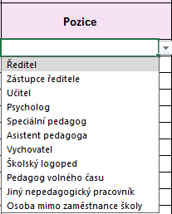
- | Po zadání všech údajů, přejděte na list "C souhrnně účast", ve kterém se vám automaticky spočítají souhrnné údaje, které vykážete v závěrečném vyúčtování. Tyto údaje jsou klíčové pro proplacení financí z NPO z evropských prostředků. Proto vám velmi děkujeme za vyplnění.
 | 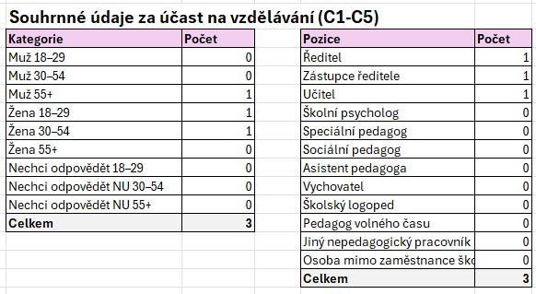

C nástroje účastníci
Klikni pro sourhn
Název školy:
Číslo projektu (XXXX/PODSKOL/202X):
 |  |  | Pedagogický / nepedagogický pracovník
Nástroj | Tématické zaměření | Počet účastí | Pedagogický pracovník | Nepedagogický pracovník

